参考样式
中山大学附属第一医院电动订书机、全身镜、布袋等物资采购项目参考样式
序号 | 产品名称 | 规格/型号 | 参考样式
1 | 插电不粘锅 |  | 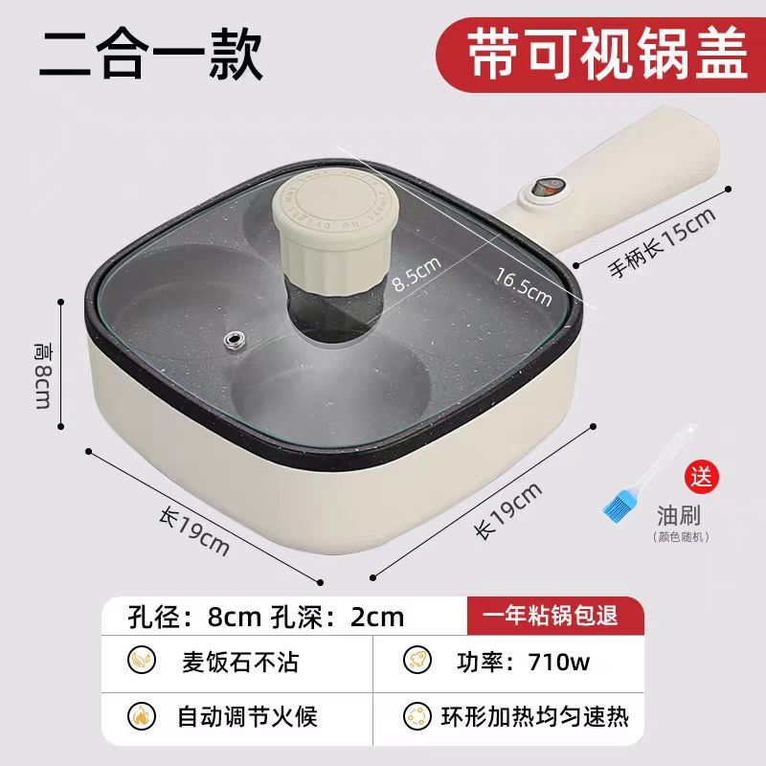
2 | 电动订书机 |  | 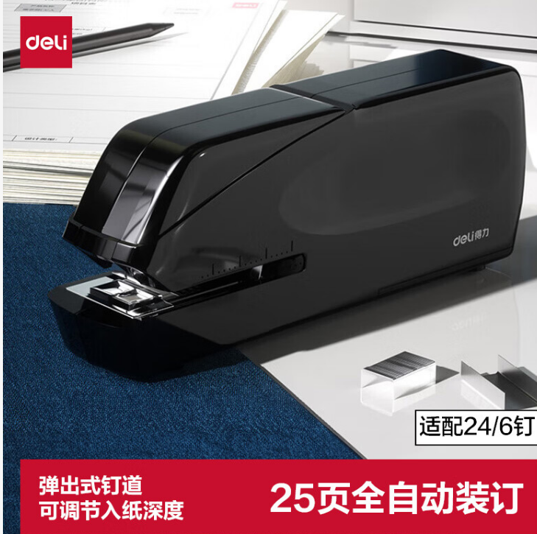
3 | 玻璃镜子 | 40*60 | 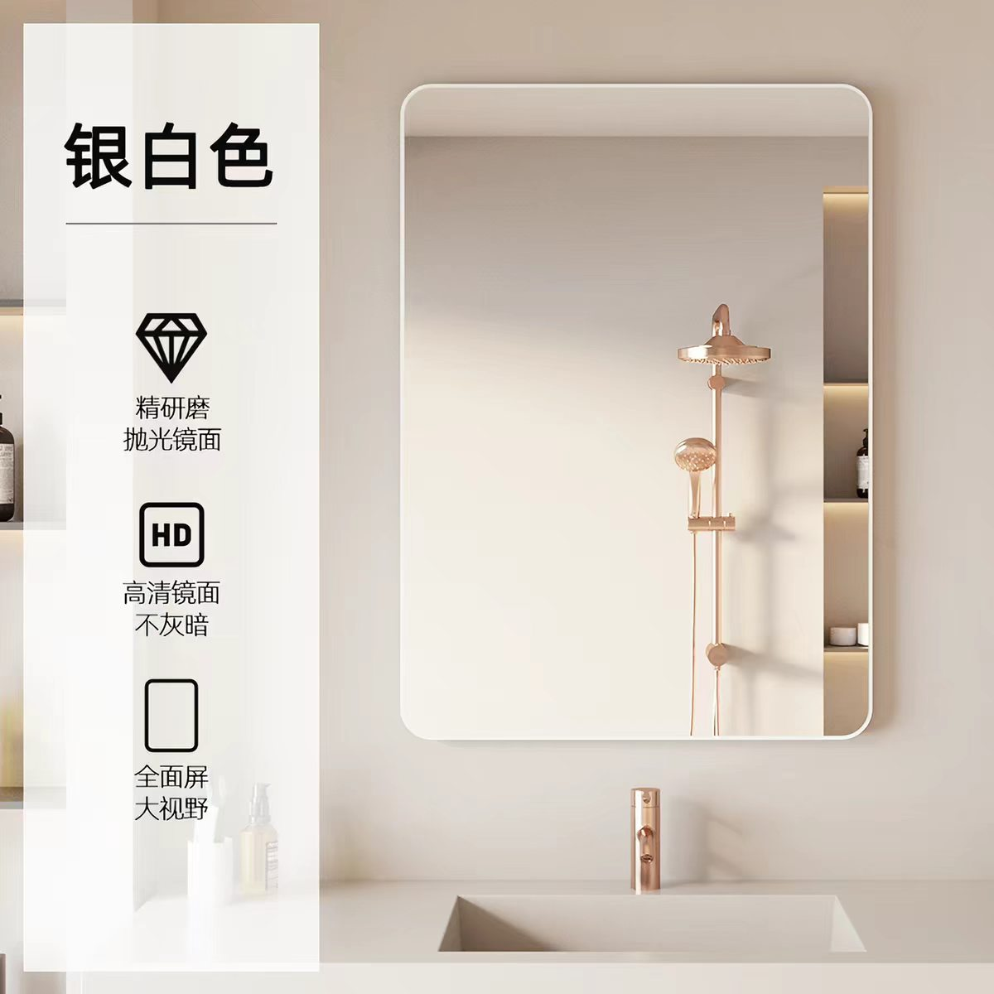
4 | 落地可移动全身镜 | 180*100cm | 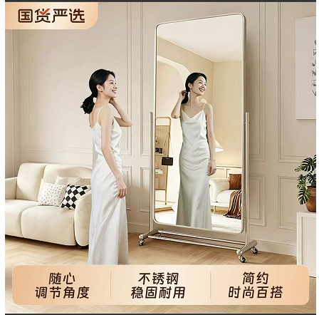
5 | 双倍拿铁特浓咖啡粉 | 【50条/盒】 | 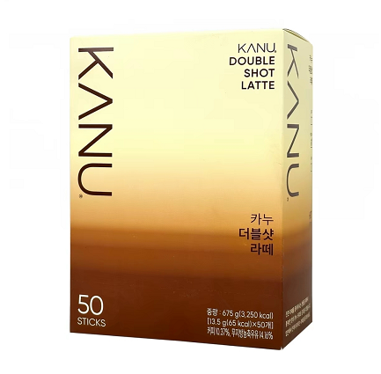
6 | 帆布袋 | 红色拉链 | 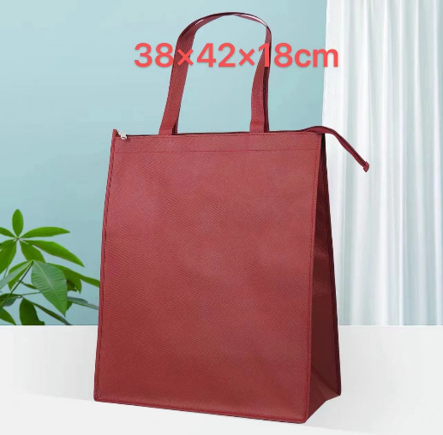
7 | 头花 | 杏色细网 | 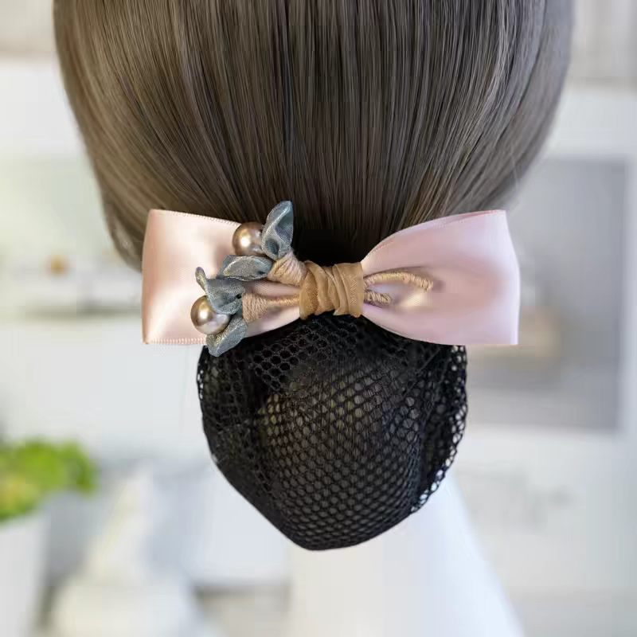
8 | 白板定制姓名贴 | 定做110个，名字用5×2.5CM，其他的6×3CM | 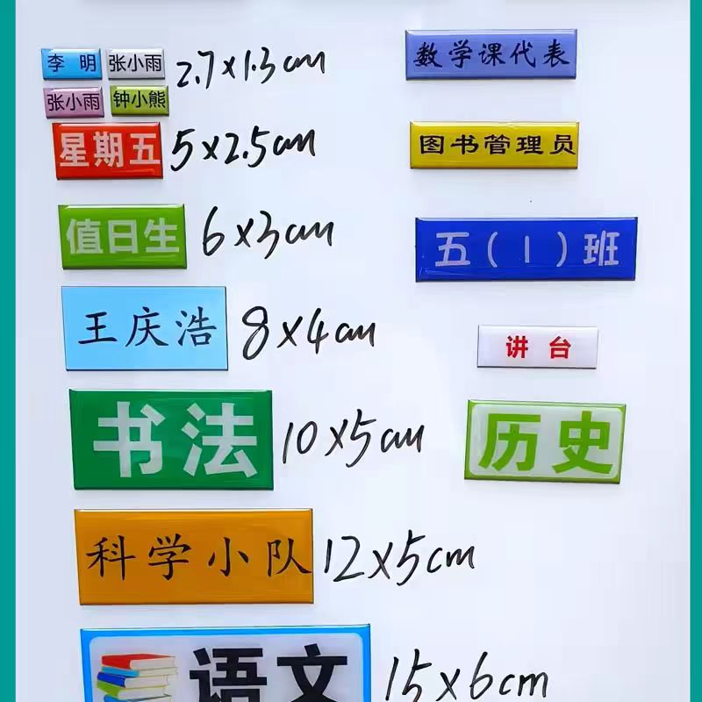
9 | 护理人际沟通 | 人民卫生出版社 | 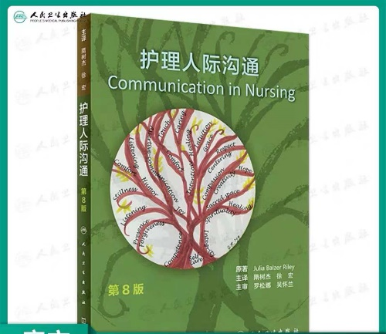
10 | 护理临床思维 | 人民卫生出版社 | 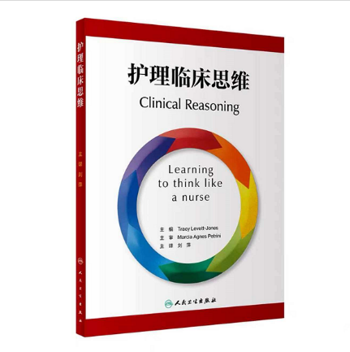
11 | 一次性水杯杯架 |  | 